상품제안서
스카이 필 W51A 멀티 무선 고속 충전스탠드 (애플워치용)[인쇄무료] | 상품코드: F28416

 |  |  |  |  |  |  | 02-412-0044 | www.easy1.co.kr
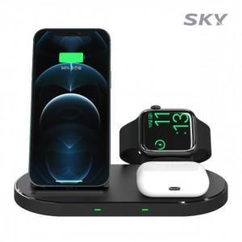

【상세/제작정보】 | <p>&nbsp;</p><p>&nbsp;</p>

【인쇄/포장옵션】 | 레이저 / 포장지포장

【공급단가】 | 수량 | 100~ | 300~ | 500~ | 1,000~ | 3,000~
*VAT별도 | 단가 | 25,090원 | 24,670원 | 24,040원 | 23,620원 | 22,990원

【상품 URL】 | http://www.easy1.co.kr/src/goods_detail.php?gdno=28416

